Tabelle1
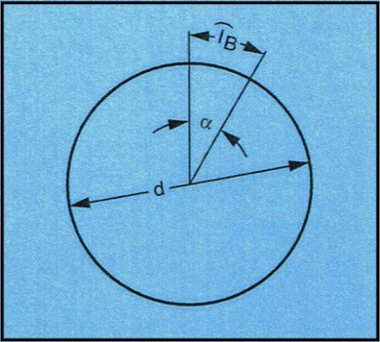
Teilgenauigkeitsumrechnung Indexing accuracies Seconds of arc, length of arc

Kunde: | Name
Company

Zuständig: | Name
Name

Eingabedaten |  |  | Berechnungsdaten
Input data |  |  | Output data

Durchmesser | d in mm | 500 | Teilgenauigkeit | α in s | 82.6
Diameter |  |  | Indexing accuracies
Genauigkeit | lb in mm | 0.1
accuracies

Durchmesser | d in mm | 1000 | Genauigkeit | lb in mm | 0.0291
Diameter |  |  | accuracies
Teilgenauigkeit | α in s | 12
Indexing accuracies

